Hoja1
2024-01-17

BUENOS AIRES luquearti@gmail.com
BUENOS AIRES luquearti@gmail.com
____________________________________________________________________________________
"SOGA MULTIFILAMENTO ”
“REFORZADA”
“de Polipropileno"
COD. | MEDIDA | ROLLO POR | PRECIO x M.
S-076 | 3mm. | 200 m. | 20.30
S-077 | 4mm. | 200 m. | 23.20
S-078 | 5mm. | 200 m. | 28.01
S-079 | 6mm. | 100 m. | 35.70
S-080 | 8mm. | 100 m. | 71.30
S-081 | 10mm. | 100 m. | 107.00
S-082 | 12mm. | 100 m. | 168.30
S-083 | 14mm. | 100 m. | 233.00
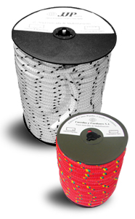
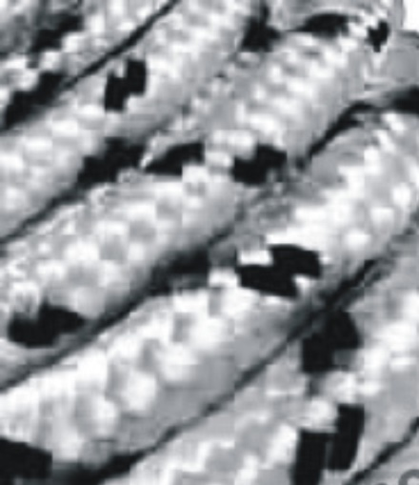

 | N

